1.화면레이아웃
<화면설명>
[화면명]
기본적으로 화면을 오픈하면 조회 전 상태의 화면을 보여주며 조건 값을 입력해서 정보를 조회할 수 있다.
__번호를 필수입력 값으로 입력하고 조회를 실행한다
 |  | 화면레이아웃 |  |  |  |  |  |  |  |  |  |  |  |  |  |  |  |  |  |  |  |  |  |  |  |  |  |  |  |  |  |  | 확인일 |  |  |  |  |  |  |  |  |  |  |  | 확인자 |  |  |  |  |  |  |  |  |  |  | 확인
화면ID |  |  |  |  |  |  |  |  |  |  |  |  | 화면명 |  |  |  |  |  |  |  |  |  |  |  |  |  |  |  |  |  |  |  | 화면패턴 |  |  |  |  |  |  |  |  |  |  |  | 작성일
메뉴ID |  |  |  | (상세설계시 정의) |  |  |  |  |  |  |  |  | 메뉴분류 |  |  |  | (상세설계시 정의) L1 > L2 |  |  |  |  |  |  |  |  |  |  |  |  |  |  |  | 작성자 |  |  |  |  |  |  |  |  |  |  |  | 연락처
 |  |  |  |  | 1 |  |  |  |  | 2 |  |  |  |  | 3 |  |  |  |  | 4 |  |  |  |  | 5 |  |  |  |  | 6 |  |  |  |  | 7 |  |  |  |  | 8 |  |  |  |  | 9 |  |  |  |  | 0 |  |  |  |  | 1 |  |  |  |  | 2 |  |  |  |  | 3
 | 2 | 4 | 6 | 8 | 0 | 2 | 4 | 6 | 8 | 0 | 2 | 4 | 6 | 8 | 0 | 2 | 4 | 6 | 8 | 0 | 2 | 4 | 6 | 8 | 0 | 2 | 4 | 6 | 8 | 0 | 2 | 4 | 6 | 8 | 0 | 2 | 4 | 6 | 8 | 0 | 2 | 4 | 6 | 8 | 0 | 2 | 4 | 6 | 8 | 0 | 2 | 4 | 6 | 8 | 0 | 2 | 4 | 6 | 8 | 0 | 2 | 4 | 6 | 8 | 0 | 2 | 4
조회
초기화
1 |  | * | 메뉴1레벨>메뉴2레벨>메뉴3레벨
2
3 |  |  | 검색조건1 |  |  |  | [1] |  |  |  |  |  |  |  |  |  |  |  |  |  | 검색조건2 |  |  |  | [?] | [2] |  |  |  |  |  |  |  |  |  | 검색조건3 |  |  | [▼] |  | [3]
4
5 |  | > | 서브타이틀1 |  |  |  |  |  |  |  |  |  |  |  |  |  |  |  |  |  | > | 서브타이틀2 |  |  |  |  |  |  |  |  |  |  |  |  |  |  |  |  |  |  |  |  |  |  |  |  |  |  |  |  |  |  |  |  | > 서브타이틀3
6 |  |  | 항목1 |  |  |  | [4] |  |  |  |  |  | 항목9 |  |  |  | [12]
7 |  |  | 항목2 |  |  |  | [5] |  |  |  |  |  | 항목10 |  |  |  | [13]
8 |  |  | 항목3 |  |  |  | [6] |  |  |  |  |  | 항목11 |  |  |  | [14]
9 |  |  | 항목4 |  |  |  | [7] |  |  |  |  |  | 항목12 |  |  |  | [15]
10 |  |  | 항목5 |  |  |  | [8] |  |  |  |  |  | 항목13 |  |  |  | [16]
11 |  |  | 항목6 |  |  |  | [9] |  |  |  |  |  | 항목14 |  |  |  | [17]
12 |  |  | 항목7 |  |  |  | [10] |  |  |  |  |  | 항목15 |  |  |  | [18]
13 |  |  | 항목8 |  |  |  | [11] |  |  |  |  |  | 항목16 |  |  |  | [19]
14
15 |  | > 서브타이틀4 |  |  |  |  |  |  |  |  |  |  |  |  |  |  |  |  |  |  |  |  |  |  |  |  |  |  |  |  |  |  |  |  |  |  |  | > 서브타이틀5
16 |  | 검색조건[4] |  |  |  |  | [21] |  |  |  |  |  |  |  |  | 검색조건[5] |  |  |  | [22] |  |  |  |  |  |  |  | 검색조건[6] |  |  |  | [23]
17 |  | 컬럼1 |  |  |  |  | 컬럼2 |  |  |  |  | 컬럼3 |  |  |  |  | 컬럼4 |  |  |  |  | 컬럼5
18 |  | [24] |  |  |  |  | [25] |  |  |  |  | [26] |  |  |  |  | [27] |  |  |  |  | [28]
19
20
21
22
23 |  |  |  |  |  |  |  |  |  |  |  |  |  |  |  |  |  |  |  |  |  |  |  |  |  |  |  |  |  |  |  |  |  |  |  |  |  | > 서브타이틀7
24
25 |  | > 서브타이틀6
26
27
28
29
30
31
32
33 |  | 연계화면1 |  |  |  |  | 연계화면2 |  |  |  |  | 연계화면3 |  |  |  |  | 연계화면4 |  |  |  |  | 연계화면5 |  |  |  |  | 연계화면6 |  |  |  |  | 연계화면7 |  |  |  |  | 연계화면8 |  |  |  |  | 연계화면9 |  |  |  |  | 연계화면10
34
35 | ☞ | 메시지 영역

작성방법:
 | 1. 패턴
 |  | Z:숫자(1), A:영문(1), H:한글(2), *:masking처리, 년도:YYYY, 월:MM, 일:DD
 | 2. 컴포넌트 또는 링크표시
 |  | [?]: 팝업 [ ]:필드, [▼]:콤보박스, [ v ]:체크박스, [◎○]:라디오버튼, 텍스트 : 화면연계버튼
 | 3. 컴포넌트 속성색상
 |  |  | : 필수 |  |  |  | 하얀색: 선택입력
 |  |  | : readonly - 필드가 선택이 되고 블록을 선택하여 복사할 수 있음
 |  |  | : disable - 필드선택 및 복사가 되지 않음
 | 4. 강조를 하고자 할 때는 해당 필드 또는 폰트에 컬러를 지정하고 필요시 크기를 크게 한다.
 | 5. 컴포넌트 컬러
 |  |  | :Lable
 |  |  | :그리드컬럼타이틀

1.화면레이아웃_번호
<화면설명>
[]
검색조건을 입력한 다음 "조회" 버튼을 누르면 다건의 데이터가 그리드에 조회되고, 필요시 데이터를 처리한다.
초기화면 상태에서 검색조건을 입력한 다음 “조회” 버튼을 클릭하면 해당정보가 그리드 영역에 다건 데이터로 조회된다.
"다음" 버튼을 클릭하면 앞서 조회된 다음 페이지의 해당정보가 그리드 영역에 다건 데이터로 조회된다.
“초기화” 버튼을 누르면 그리드영역이 클리어 된다.
그리드 데이터를 더블클릭하여 선택한 다음 "미수조회" 버튼을 누르면 해당고객의 미수내역이 조회된다.
처리금액을 입력하고 "등록" 버튼을 누르면 DB에 정보가 저장된다.
 |  | 화면레이아웃 |  |  |  |  |  |  |  |  |  |  |  |  |  |  |  |  |  |  |  |  |  |  |  |  |  |  |  |  |  |  | 확인일 |  |  |  |  |  |  |  |  |  |  |  | 확인자 |  |  |  |  |  |  |  |  |  |  | 확인
화면ID |  |  |  | RMULT0010M |  |  |  |  |  |  |  |  | 화면명 |  |  |  | 객실목록 |  |  |  |  |  |  |  |  |  |  |  |  |  |  |  | 화면패턴 |  |  |  |  |  |  |  |  |  |  |  | 작성일
메뉴ID |  |  |  | (상세설계시 정의) |  |  |  |  |  |  |  |  | 메뉴분류 |  |  |  | (상세설계시 정의) L1 > L2 |  |  |  |  |  |  |  |  |  |  |  |  |  |  |  | 작성자 |  |  |  |  |  |  |  |  |  |  |  | 연락처
 |  |  |  |  | 1 |  |  |  |  | 2 |  |  |  |  | 3 |  |  |  |  | 4 |  |  |  |  | 5 |  |  |  |  | 6 |  |  |  |  | 7 |  |  |  |  | 8 |  |  |  |  | 9 |  |  |  |  | 0 |  |  |  |  | 1 |  |  |  |  | 2 |  |  |  |  | 3
 | 2 | 4 | 6 | 8 | 0 | 2 | 4 | 6 | 8 | 0 | 2 | 4 | 6 | 8 | 0 | 2 | 4 | 6 | 8 | 0 | 2 | 4 | 6 | 8 | 0 | 2 | 4 | 6 | 8 | 0 | 2 | 4 | 6 | 8 | 0 | 2 | 4 | 6 | 8 | 0 | 2 | 4 | 6 | 8 | 0 | 2 | 4 | 6 | 8 | 0 | 2 | 4 | 6 | 8 | 0 | 2 | 4 | 6 | 8 | 0 | 2 | 4 | 6 | 8 | 0 | 2 | 4
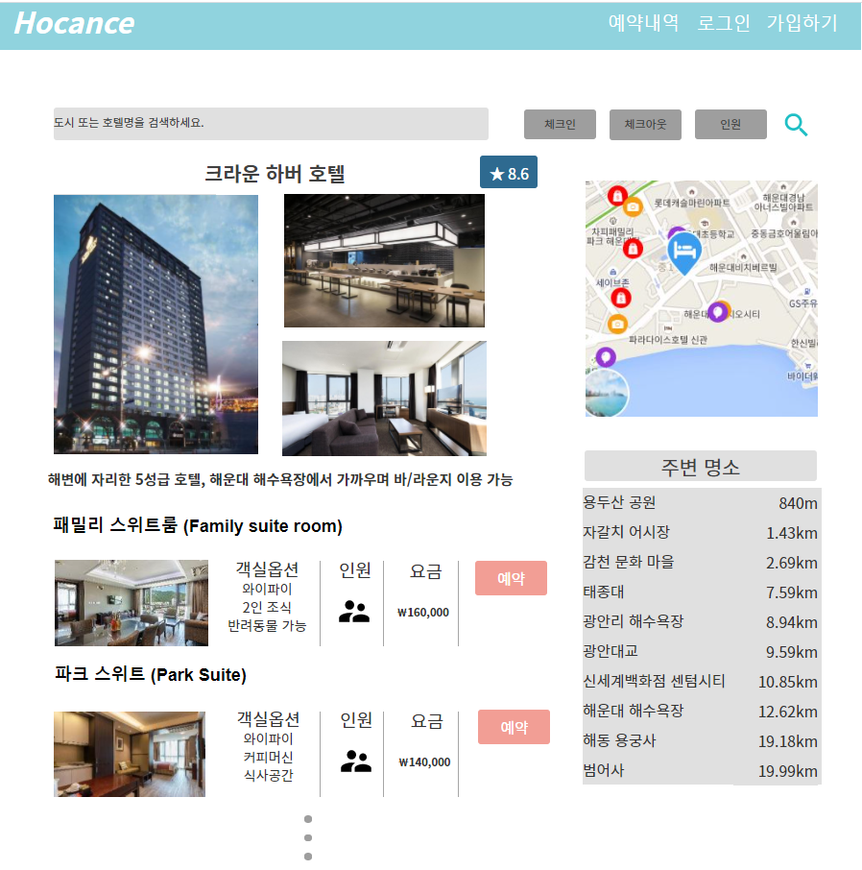
1
2
3
4
5
6
7
8
9
10
11
12
13
14
15
16
17
18
19
20
21
22
23
24
25
26
27
28
29
초기화
조회
등록
수정
삭제
30
31
저장
32
33
34
35 | ☞ | 메시지 영역
36
37
38
39
40
41
42
43
44
45
46
47
48
49
50
51
52
53
54
55
56
57
58
59
60
61
62
63
64
65
66
67
68
69
70 | ☞ | 메시지 영역

